BM 05
ESTADO DA PARAÍBA
SECRETARIA DE INFRA ESTRUTURA
BOLETIM DE MEDIÇÃO
 |  | BM05 |  |  |  |  | VALOR DA MEDIÇÃO (R$)
 |  |  |  |  |  |  | 69,006.37
Unidade Administrativa: Secretaria de Desenvolvimento Urbano |  | Ordem de Serviço: |  | 0001/2018 |  | 2018-10-29
Medição: | BM05 | Tomada de Preço: |  | TP 002/2018 |  |  |  | Prazo da Obra: |  |  | 1009 dias
Obra: | CONSTRUÇÃO DA UBS DE BOTAFOGO |  |  |  |  |  |  | Prazo decorrido: |  |  | 877 dias
Serviço Medido: Estrutura, Coberta, Pavimentação, Alvenaria, Revestimento e Hidráulica. |  |  |  |  |  |  |  | Valor do contrato: |  |  | R$404,076.50
 |  |  |  |  |  |  |  | Valor Acumulado das Medições: |  |  | R$192,850.99
Firma: | SVS CONSTRÇÃO CIVIL E EMPREENDIMENTOS IMOBILIÁRIOS LTDA | Período: | 2020-09-29 | 2021-03-15 |  |  |  | Saldo do Contrato: |  |  | R$211,225.51
ITEM | DESCRIÇÃO DOS SERVIÇOS | UNID. | VALOR UNIT. | QUANTIDADE |  |  |  | SALDO |  | FINANCEIRO |  | SALDO | 799 | 2020-09-29
 |  |  |  | Contratado | Soma Med. Ant. | No período | Total |  | Contratado | No período | Total |  | 210 | 2021-03-15
 |  |  |  |  |  |  |  |  |  |  |  |  | 1009 | 167
 |  |  |  |  |  |  |  |  |  |  |  |  |  | 877

1 | MOBILIZAÇÃO - CANTEIRO DE OBRAS - DEMOLIÇÕES |  |  |  |  |  |  |  |  | 0.00 |  | R$0.00
1.1 | Placa de obra em chapa de aço galvanizado - padrão ministerio da saude - 1,50 x 3,00m | m² | 326.57 | 4.50 | 4.50 |  | 4.50 | - | 1,469.57 | 0.00 | 1,469.57 | -
1.2 | Locação convencional de obra, através de gabarito de tábuas corridas pontaletadas a cada 1,50m | m² | 9.71 | 279.68 | 279.68 |  | 279.68 | - | 2,715.69 | 0.00 | 2,715.69 | -
1.3 | Capina e limpeza manual de terreno | m² | 1.03 | 916.26 | 916.26 |  | 916.26 | - | 943.75 | 0.00 | 943.75 | -
 |  |  |  |  |  |  |  |  | 5,129.01 |  | 5,129.01
2 | MOVIMENTO DE TERRA |  |  |  |  |  |  |  |  |  |  | R$0.00
2.1 | Escavação mecanizada de vala com prof. Até 1,5 m(média entre montante e jusante/uma composição por trecho), com escavadeira hidráulica (0,8 m³/111 hp), larg. De 1,5m a 2,5 m, em solo de 1a categoria, locais com baixo nível de interferência. | m³ | 5.15 | 63.01 | 63.01 | 0.00 | 63.01 | - | 324.50 | 0.00 | 324.50 | 0.00
2.2 | Reaterro interno (edificacoes) compactado manualmente | m³ | 45.98 | 12.89 | 12.89 | - | 12.89 | - | 592.68 | 0.00 | 592.68 | 0.00
2.3 | Carga manual de entulho em caminhao basculante 6 m³ | m³ | 16.61 | 50.12 | 50.12 | - | 50.12 | - | 832.49 | 0.00 | 832.49 | 0.00
2.4 | Transporte de entulho com caminhao basculante 6 m³, rodovia pavimentada | m³ | 5.67 | 12.89 | 12.89 | 0.00 | 12.89 | - | 73.09 | 0.00 | 73.09 | 0.00
 |  |  |  |  |  |  |  |  | 1,822.76 | 0.00 | 1,822.76
3 | COBERTURA |  |  |  |  |  |  |  |  |  |  | R$5,909.18
3.1 | Trama de madeira composta por ripas, caibros e terças para telhados de mais de 2 águas para telha de encaixe de cerâmica ou de concreto, incluso transporte vertical | m² | 53.65 | 275.25 |  | 275.25 | 275.25 | 0.00 | 14,767.15 | 14,767.15 | 14,767.15 | 0.00
3.2 | Telhamento com telha cerâmica de encaixe, tipo francesa, com mais de 2 águas, incluso transporte vertical | m² | 53.91 | 275.25 |  | 275.25 | 275.25 | 0.00 | 14,838.72 | 14,838.72 | 14,838.72 | 0.00
3.3 | Cumeeira e espigão para telha cerâmica emboçada com argamassa traço 1:2:9 (cimento, cal e areia), para telhados com mais de 2 águas, incluso transporte vertical | m | 16.81 | 39.75 |  | 39.75 | 39.75 | 0.00 | 668.21 | 668.21 | 668.21 | 0.00
3.4 | Calha em chapa de aço galvanizado número 24, desenvolvimento de 50 cm,incluso transporte vertical. | m | 51.57 | 63.29 |  | 63.29 | 63.29 | 0.00 | 3,263.63 | 3,263.63 | 3,263.63 | 0.00
3.5 | Rufo em chapa de aço galvanizado número 24, corte de 25 cm, incluso transporte vertical. | m | 27.77 | 62.49 |  | 62.49 | 62.49 | 0.00 | 1,735.43 | 1,735.43 | 1,735.43 | 0.00
3.6 | Cobertura em policarbonato, inclusive Estrutura metálica | und | 5,909.18 | 1.00 |  |  | - | 1.00 | 5,909.18 | 0.00 | 0.00 | 5,909.18
 |  |  |  |  |  |  |  |  | 41,182.32 | 35,273.14 | 35,273.14
4 | FUNDAÇÃO E ESTRUTURA |  |  |  |  |  |  |  |  |  |  | R$0.00
4.1 | Concreto magro para lastro, traço 1:4,5:4,5 (cimento/ areia média/ brita 1) - preparo mecânico com betoneira 400 l | m³ | 236.71 | 4.61 | 4.61 | 0.00 | 4.61 | - | 1,091.23 | 0.00 | 1,091.23 | 0.00
4.2 | Embasamento c/pedra argamassada utilizando arg.cim/areia 1:4 | m³ | 350.17 | 30.67 | 30.67 | 0.00 | 30.67 | - | 10,739.71 | 0.00 | 10,739.71 | 0.00
4.3 | Forma tábua p/ concreto em fundação radier c/ reaproveitamento 5x. | m² | 28.03 | 292.24 | 292.24 | 0.00 | 292.24 | - | 8,191.49 | 0.00 | 8,191.49 | 0.00
4.4 | Armação aço ca-50, diam. 6,3 (1/4) à 12,5mm(1/2) - fornecimento/ corte(perda de 10%) / dobra / colocação | kg | 8.11 | 1,226.00 | 1226.00 | 0.00 | 1,226.00 | - | 9,942.86 | 0.00 | 9,942.86 | 0.00
4.5 | Armação de aço ca-60 diam. 3,4 a 6,0mm - fornecimento / corte (c/perda de 10%) / dobra / colocação. | kg | 7.93 | 482.60 | 482.60 | 0.00 | 482.60 | - | 3,827.02 | 0.00 | 3,827.02 | 0.00
4.6 | Concreto fck = 30mpa, traço 1:2,1:2,5 (cimento/ areia média/ brita 1) - preparo mecânico com betoneira 400 l | m³ | 379.07 | 19.45 | 19.45 | 0.00 | 19.45 | - | 7,372.91 | 0.00 | 7,372.91 | 0.00
4.7 | Laje pre-moldada p/forro, sobrecarga 100kg/m², vãos ate 3,50m/e=8cm, c/lajotas e cap.c/conc fck=20MPa, 3cm, inter-eixo 38cm, c/escoramento (reapr.3x) e ferragem negativa | m² | 60.45 | 250.08 | 250.08 | 0.00 | 250.08 | - | 15,117.63 | 0.00 | 15,117.63 | 0.00
4.8 | Laje pré-moldada p/piso, sobrecarga 200kg/m2, vãos até 3,50m/e=8cm, c/lajotas e cap.c/conc FCK=20mpa, 4cm, inter-eixo 38cm, c/escoramento (reapr.3x) e ferragem negativa. | m² | 65.67 | 22.31 | 0.00 | 22.31 | 22.31 | - | 1,465.06 | 1,465.06 | 1,465.06 | 0.00
4.9 | Verga pré-moldada para janelas com até 1,5 m de vão | m | 20.65 | 15.45 | 15.45 | 0.00 | 15.45 | - | 319.04 | 0.00 | 319.04 | 0.00
4.10 | Verga pré-moldada para janelas com mais de 1,5 m de vão | m | 26.41 | 28.00 | 28.00 |  | 28.00 | - | 739.48 | 0.00 | 739.48 | 0.00
4.11 | Verga pré-moldada para portas com até 1,5 m de vão | m | 15.84 | 28.42 | 28.42 |  | 28.42 | - | 450.17 | 0.00 | 450.17 | 0.00
4.12 | Verga pré-moldada para portas com mais de 1,5 m de vão | m | 25.98 | 3.61 | 3.61 |  | 3.61 | - | 93.79 | 0.00 | 93.79 | 0.00
4.13 | Contraverga pré-moldada para vãos com até 1,5 m de comprimento | m | 20.34 | 4.25 | 4.25 | - | 4.25 | - | 86.45 | 0.00 | 86.45 | 0.00
4.14 | Contraverga pré-moldada para vãos com até 1,5 m de comprimento | m | 24.15 | 41.20 | 41.20 |  | 41.20 | - | 994.98 | 0.00 | 994.98 | 0.00
 |  |  |  |  |  |  |  |  | 60,431.82 | 1,465.06 | 60,431.82
5 | ALVENARIA - VEDAÇÃO |  |  |  |  |  |  |  |  |  |  | R$0.00
5.1 | Alvenaria de vedação de blocos cerâmicos furados na horizontal de 9x19x19cm (espessura 9cm) de paredes com área líquida maior ou igual a 6m² com vãos e argamassa de assentamento com preparo em betoneira. | m² | 52.52 | 734.42 | 712.87 | 21.55 | 734.42 | - | 38,571.87 | 1,131.93 | 38,571.87 | 0.00
 |  |  |  |  |  |  |  |  | 38,571.87 | 1,131.93 | 38,571.87
6 | IMPERMEABILIZAÇÃO |  |  |  |  |  |  |  |  |  |  | R$3,028.93
6.1 | Impermeabilização de estruturas enterradas, com tinta asfáltica, duas demãos | m² | 8.80 | 434.98 | 103.58 | - | 103.58 | 331.40 | 3,827.81 | 0.00 | 911.50 | 2,916.31
6.2 | Impermeabilização de superfície com manta asfáltica (com polímeros tipo app), e=3 mm | m² | 70.39 | 1.60 |  |  | - | 1.60 | 112.62 | 0.00 | 0.00 | 112.62
 |  |  |  |  |  |  |  |  | 3,940.43 | 0.00 | 911.50
7 | PAVIMENTAÇÃO |  |  |  |  |  |  |  |  |  |  | R$ 47,806.30
7.1 | Contrapiso em argamassa traço 1:4 (cimento e areia), preparo manual, aplicado em áreas secas sobre laje, aderido, espessura 2cm | m² | 25.38 | 236.63 |  | 236.63 | 236.63 | - | 6,005.67 | 6,005.67 | 6,005.67 | 0.00
7.2 | Execução de passeio (calçada) ou piso de concreto com concreto moldado in loco, feito em obra, acabamento convencional, espessura 6 cm, armado | m² | 35.42 | 220.50 |  | 76.40 | 76.40 | 144.10 | 7,810.02 | 2,706.09 | 2,706.09 | 5,103.93
7.3 | Execução de pavimento em piso intertravado, com bloco pisograma de 35x 25 cm, espessura 6 cm. | m² | 55.79 | 43.45 |  |  | - | 43.45 | 2,424.08 | 0.00 | 0.00 | 2,424.08
7.4 | Fornecimento e lançamento de brita nº2 (h = 10 cm) | m³ | 67.90 | 355.90 |  |  | - | 355.90 | 24,165.61 | 0.00 | 0.00 | 24,165.61
7.5 | Guia (meio-fio) concreto, moldada in loco em trecho reto com extrusora, 11,5 cm base x 22 cm altura. | m | 23.88 | 105.31 |  |  | - | 105.31 | 2,514.80 | 0.00 | 0.00 | 2,514.80
7.6 | Execução de sarjeta de concreto feito na obra, moldada in loco em trecho reto, 30cm base x 15cm altura | m | 42.37 | 40.88 |  |  | - | 40.88 | 1,732.09 | 0.00 | 0.00 | 1,732.09
7.7 | Revestimento cerâmico para piso com placas tipo grês de dimensões 45x45 cm aplicada em ambientes de área entre 5m² e 10m² | m² | 38.04 | 236.63 |  |  | - | 236.63 | 9,001.41 | 0.00 | 0.00 | 9,001.41
7.8 | Rodapé cerâmico de 7cm de altura com placas tipo grês de dimensões 45x45cm | m | 5.48 | 179.48 |  |  | - | 179.48 | 983.56 | 0.00 | 0.00 | 983.56
7.9 | Soleira / tabeira em marmore branco comum, polido, largura 5 cm, espessura 2 cm, assentada com argamassa colante | m | 31.08 | 23.30 |  |  | - | 23.30 | 724.16 | 0.00 | 0.00 | 724.16
7.10 | Piso tátil direcional e de alerta, em concreto colorido, p/deficientes visuais, dimensões 25x25cm, aplicado com argamassa industrializada ac-ii, rejuntado, exclusive regularização de base | m² | 74.78 | 15.47 |  |  | - | 15.47 | 1,156.66 | 0.00 | 0.00 | 1,156.66
 |  |  |  |  |  |  |  |  | 56,518.06 | 8,711.76 | 8,711.76
08 | REVESTIMENTO |  |  |  |  |  |  |  |  |  |  | R$42,060.47
 | PAREDE
8.1 | Chapisco aplicado tanto em pilares e vigas de concreto como em alvenarias de paredes internas, com colher de pedreiro. Argamassa traço 1:3 com preparo em betoneira 400l | m² | 2.54 | 1,577.14 | 1425.74 | 151.40 | 1,577.14 | - | 4,005.94 | 384.56 | 4,005.94 | 0.00
8.2 | Massa única, para recebimento de pintura, em argamassa traço 1:2:8, preparo mecânico com betoneira 400l, aplicada manualmente em faces internas de paredes de ambientes com área menor que 10m², espessura de 20mm, com execução de taliscas. | m² | 19.68 | 510.68 | 251.64 | 259.04 | 510.68 | 0.00 | 10,050.27 | 5,097.91 | 10,050.18 | 0.09
8.3 | Emboço, para recebimento de cerâmica, em argamassa traço 1:2:8, preparo mecânico com betoneira 400l, aplicado manualmente em faces internas de paredes de ambientes com área maior que 10m² | m² | 16.48 | 209.41 |  | 209.41 | 209.41 | - | 3,451.03 | 3,451.03 | 3,451.03 | 0.00
8.4 | Revestimento cerâmico para paredes internas com placas tipo grês ou semi-grês de dimensões 20x20 cm aplicadas em ambientes de área maior que 5 m² na altura inteira das paredes. | m² | 30.80 | 209.41 |  |  | - | 209.41 | 6,449.74 | 0.00 | 0.00 | 6,449.74
8.5 | Aplicação e lixamento de massa látex em paredes, duas demãos | m² | 9.59 | 510.68 |  |  | - | 510.68 | 4,897.46 | 0.00 | 0.00 | 4,897.46
8.6 | Aplicação manual de pintura com tinta látex acrílica em paredes, duas demãos. | m² | 10.17 | 510.68 |  |  | - | 510.68 | 5,193.66 | 0.00 | 0.00 | 5,193.66
8.7 | Peitoril em marmore branco, largura de 15cm, assentado com argamassa traco 1:4 (cimento e areia media), preparo manual da argamassa. | m | 83.62 | 32.95 |  |  | - | 32.95 | 2,755.28 | 0.00 | 0.00 | 2,755.28
8.8 | Aplicação manual de pintura com tinta texturizada acrílica em paredes externas de casas, duas cores. | m² | 17.18 | 528.65 |  |  | - | 528.65 | 9,082.14 | 0.00 | 0.00 | 9,082.14
 | TETO
8.10 | Chapisco aplicado no teto, com rolo para textura acrílica. Argamassa traço 1:4 e emulsão polimérica (adesivo) com preparo em betoneira 400l. | m² | 4.19 | 229.95 |  | 229.95 | 229.95 | - | 963.49 | 963.49 | 963.49 | 0.00
8.11 | Massa única, para recebimento de pintura, em argamassa traço 1:2:8, preparo mecânico com betoneira 400l, aplicada manualmente em teto, espessura de 10mm, com execução de taliscas. | m² | 22.49 | 229.95 |  | 229.95 | 229.95 | - | 5,171.58 | 5,171.58 | 5,171.58 | 0.00
8.12 | Aplicação e lixamento de massa látex em teto, duas demãos. | m² | 17.29 | 236.63 |  |  | - | 236.63 | 4,091.33 | 0.00 | 0.00 | 4,091.33
8.13 | Aplicação manual de pintura com tinta látex PVA em teto, duas demãos. | m² | 8.95 | 236.63 |  |  | - | 236.63 | 2,117.84 | 0.00 | 0.00 | 2,117.84
8.14 | Forro em placas de gesso, para ambientes comerciais. | m² | 23.26 | 6.68 |  |  | - | 6.68 | 155.38 | 0.00 | 0.00 | 155.38
 | MURO DE FECHAMENTO DO RESERV. REAPROVEITAMENTO DE ÁGUA
8.15 | Chapisco aplicado tanto em pilares e vigas de concreto como em alvenaria de fachada sem presença de vãos, com colher de pedreiro. Argamassa traço 1:3 com preparo em betoneira 400l. | m² | 4.16 | 174.56 |  |  | - | 174.56 | 726.17 | 0.00 | 0.00 | 726.17
8.16 | Emboço ou massa única em argamassa traço 1:2:8, preparo mecânico com betoneira 400 l, aplicada manualmente em panos cegos de fachada (sem presença de vãos), espessura de 25 mm. | m² | 23.11 | 174.56 |  |  | - | 174.56 | 4,034.08 | 0.00 | 0.00 | 4,034.08
8.17 | Aplicação manual de pintura com tinta texturizada acrílica em paredes externas de casas, uma cor. | m² | 14.65 | 174.56 |  |  | - | 174.56 | 2,557.30 | 0.00 | 0.00 | 2,557.30
 |  |  |  |  |  |  |  |  | 65,702.69 | 15,068.57 | 23,642.22
9 | ESQUADRIAS |  |  |  |  |  |  |  |  |  |  | R$ 53,800.75
 | MADEIRA
9.1 | Porta de madeira para verniz, semi-oca (leve ou média), 80x210cm, espessura de 3,5cm, incluso dobradiças fornecimento e instalação. | Und | 366.07 | 6.00 |  |  | - | 6.00 | 2,196.42 | 0.00 | 0.00 | 2,196.42
9.2 | Porta de madeira para verniz, semi-oca (leve ou média), 90x210cm, espessura de 3,5cm, incluso dobradiças fornecimento e instalação. | Und | 350.51 | 12.00 |  |  | - | 12.00 | 4,206.12 | 0.00 | 0.00 | 4,206.12
9.3 | Porta de madeira para pintura, semi-oca (leve ou média), 1000x210cm, espessura de 3,5cm, incluso dobradiças - fornecimento e instalação. | Und | 385.86 | 1.00 |  |  | - | 1.00 | 385.86 | 0.00 | 0.00 | 385.86
9.4 | Fechadura de embutir com cilindro, externa, completa, acabamento padrão popular, incluso execução de furo - fornecimento e instalação. | Und | 65.46 | 22.00 |  |  | - | 22.00 | 1,440.12 | 0.00 | 0.00 | 1,440.12
9.5 | Porta madeira correr, folha média (NBR 15930), e=35 mm, 0,9m x 2,10m. | Und | 767.95 | 2.00 |  |  | - | 2.00 | 1,535.90 | 0.00 | 0.00 | 1,535.90
9.6 | Porta de madeira para pintura, semi-oca (leve ou média), 1200x210cm, espessura de 3,5cm, incluso dobradiças - fornecimento e instalação | Und | 437.57 | 1.00 |  |  | - | 1.00 | 437.57 | 0.00 | 0.00 | 437.57
9.7 | Pintura esmalte para madeira, duas demãos, incluso aparelhamento com fundo nivelador branco fosco | m² | 18.80 | 122.85 |  |  | - | 122.85 | 2,309.58 | 0.00 | 0.00 | 2,309.58
 | ALUMÍNIO
9.8 | Janela de alumínio maxim-ar, fixação com parafuso sobre contramarco (exclusive contramarco), com vidros, padronizada. | m² | 456.76 | 28.36 |  |  | - | 28.36 | 12,953.71 | 0.00 | 0.00 | 12,953.71
9.9 | Janela veneziana alumínio – fixo. | m² | 504.20 | 1.60 |  |  | - | 1.60 | 806.72 | 0.00 | 0.00 | 806.72
9.10 | Porta em alumínio de abrir tipo veneziana com guarnição, fixação com parafusos - fornecimento e instalação. | m² | 699.80 | 12.73 |  |  | - | 12.73 | 8,908.45 | 0.00 | 0.00 | 8,908.45
9.11 | Portao de ferro com vara 1/2", com requadro | m² | 590.86 | 11.38 |  |  | - | 11.38 | 6,723.99 | 0.00 | 0.00 | 6,723.99
9.12 | Fundo preparador primer a base de epoxi, para estrutura metalica, uma demão, espessura de 25 micra. | m² | 9.53 | 22.76 |  |  | - | 22.76 | 216.90 | 0.00 | 0.00 | 216.90
9.13 | Pintura esmalte alto brilho, duas demãos, sobre superfície metálica | m² | 20.57 | 22.76 |  |  | - | 22.76 | 468.17 | 0.00 | 0.00 | 468.17
 | VIDRO
9.14 | Porta de vidro temperado, 0,9 x 2,10m, espessura 10mm, inclusive acessórios | Und | 1,833.76 | 2.00 |  |  | - | 2.00 | 3,667.52 | 0.00 | 0.00 | 3,667.52
9.15 | Porta de vidro temperado, 0,8 x 2,10m, espessura 10mm, inclusive acessórios | m² | 1,833.76 | 2.00 |  |  | - | 2.00 | 3,667.52 | 0.00 | 0.00 | 3,667.52
9.16 | Vidro temperado incolor, espessura 10mm, fornecimento e instalação, inclusive massa para vedação | m² | 347.33 | 11.16 |  |  | - | 11.16 | 3,876.20 | 0.00 | 0.00 | 3,876.20
 |  |  |  |  |  |  |  |  | 53,800.75 | 0.00 | 0.00
10 | INSTALAÇÕES ELÉTRICAS |  |  |  |  |  |  |  |  |  |  | R$ 24,596.48
10.1 | Ponto de tomada residencial incluindo tomada 10A/250V, caixa elétrica, eletroduto, cabo, rasgo, quebra e chumbamento | Und | 106.86 | 68.00 |  |  | - | 68.00 | 7,266.48 | 0.00 | 0.00 | 7,266.48
10.2 | Ponto de tomada residencial incluindo tomada 20A/250V, caixa elétrica, eletroduto, cabo, rasgo, quebra e chumbamento | Und | 108.39 | 10.00 |  |  | - | 10.00 | 1,083.90 | 0.00 | 0.00 | 1,083.90
10.3 | Ponto de iluminação residencial incluindo interruptor simples, caixa elétrica, eletroduto, cabo, rasgo, quebra e chumbamento (excluindo luminária e lâmpada) | Und | 88.75 | 32.00 |  |  | - | 32.00 | 2,840.00 | 0.00 | 0.00 | 2,840.00
10.4 | Ponto de iluminação residencial incluindo interruptor simples (2 módulos), caixa elétrica, eletroduto, cabo, rasgo, quebra e chumbamento (excluindo luminária e lâmpada) | Und | 119.79 | 11.00 |  |  | - | 11.00 | 1,317.69 | 0.00 | 0.00 | 1,317.69
10.5 | Ponto de iluminação residencial incluindo interruptor paralelo (3 módulos), caixa elétrica, eletroduto, cabo, rasgo, quebra e chumbamento (excluindo luminária e lâmpada) | Und | 112.77 | 2.00 |  |  | - | 2.00 | 225.54 | 0.00 | 0.00 | 225.54
10.6 | Luminária tipo calha de sobrepor para lâmpada fluorescente 2x20W, completa, inclusive reator eletrônico e lampadas | Und | 74.78 | 37.00 |  |  | - | 37.00 | 2,766.86 | 0.00 | 0.00 | 2,766.86
10.7 | Luminária tipo calha de sobrepor para lâmpada fluorescente 1x20W, completa, inclusive reator eletrônico e lampadas | Und | 56.55 | 8.00 |  |  | - | 8.00 | 452.40 | 0.00 | 0.00 | 452.40
10.8 | Arandela tipo tartaruga para área externa em alumínio, com grade, inclusive lâmpada | Und | 95.77 | 17.00 |  |  | - | 17.00 | 1,628.09 | 0.00 | 0.00 | 1,628.09
10.9 | Luminária de emergência com 31 leds c/ autonomia de 1 hora | Und | 42.31 | 3.00 |  |  | - | 3.00 | 126.93 | 0.00 | 0.00 | 126.93
10.10 | Refletor retangular fechado com lampada vapor metálico 150W | Und | 215.22 | 2.00 |  |  | - | 2.00 | 430.44 | 0.00 | 0.00 | 430.44
10.11 | Rele fotoelétrico p/ comando de iluminação externa 220V/1000W - fornecimento e instalação | Und | 28.57 | 2.00 |  |  | - | 2.00 | 57.14 | 0.00 | 0.00 | 57.14
10.12 | Entrada de energia aérea trifásica 50A com poste de concreto, inclusive cabeamento, caixa de proteção para medidor e aterramento | CJ | 993.29 | 1.00 |  |  | - | 1.00 | 993.29 | 0.00 | 0.00 | 993.29
10.13 | Caixa de passagem 30x30x40 fundo brita c/ tampa | Und | 133.47 | 3.00 |  |  | - | 3.00 | 400.41 | 0.00 | 0.00 | 400.41
10.14 | Quadro de distribuição de energia de embutir, em chapa metálica, para 18 disjuntores termomagnéticos monopolares, com barramento trifásico e neutro, fornecimento e instalação | Und | 437.34 | 1.00 |  |  | - | 1.00 | 437.34 | 0.00 | 0.00 | 437.34
10.15 | Para-raio tipo Franklin 350mm, latão cromado, para descida de 02 cabos, com suportes e conectores para cabo terra, inclusive mastro e base | Und | 353.02 | 3.00 |  |  | - | 3.00 | 1,059.06 | 0.00 | 0.00 | 1,059.06
10.16 | Disjuntor termomagnético tripolar padrão nema (americano) 10A a 50A 240V, fornecimento e instalação | Und | 84.96 | 2.00 |  |  | - | 2.00 | 169.92 | 0.00 | 0.00 | 169.92
10.17 | Disjuntor termomagnético monopolar padrão nema (americano) 10A a 30A 240V, fornecimento e instalação | Und | 13.29 | 17.00 |  |  | - | 17.00 | 225.93 | 0.00 | 0.00 | 225.93
 | EQUIPAMENTOS LÓGICA E TELEFONIA
10.18 | Ponto de utilização de equipamentos elétricos, residencial, incluindo suporte e placa, caixa elétrica, eletroduto, cabo, rasgo, quebra e chumbamento | pt | 135.05 | 15.00 |  |  | - | 15.00 | 2,025.75 | 0.00 | 0.00 | 2,025.75
10.19 | Ponto de telefone, com eletroduto de PVC rígido embutido ø 3/4", inclusive fio | pt | 134.80 | 7.00 |  |  | - | 7.00 | 943.60 | 0.00 | 0.00 | 943.60
10.20 | Caixa telefônica (400x400x120mm) de embutir | Und | 145.71 | 1.00 |  |  | - | 1.00 | 145.71 | 0.00 | 0.00 | 145.71
 |  |  |  |  |  |  |  |  | 24,596.48 | 0.00 | 0.00
11 | INSTALAÇÕES HIDRÁULICAS |  |  |  |  |  |  |  |  |  |  | R$ 20,994.43
 | LOUÇAS E APARELHOS SANITÁRIOS
11.1 | Vaso sanitário sifonado com caixa acoplada louça branca, incluso engate flexível em plástico branco, 1/2 x 40cm - fornecimento e instalação | Und | 167.67 | 5.00 |  |  | - | 5.00 | 838.35 | 0.00 | 0.00 | 838.35
11.2 | Kit de acessórios para banheiro em metal cromado, 5 peças, incluso fixação | Und | 76.72 | 5.00 |  |  | - | 5.00 | 383.60 | 0.00 | 0.00 | 383.60
11.3 | Porta toalha plástico para papel toalha em folha | Und | 71.15 | 8.00 |  |  | - | 8.00 | 569.20 | 0.00 | 0.00 | 569.20
11.4 | Lavatório louça branca suspenso, 29,5 x 39cm ou equivalente, padrão popular - fornecimento e instalação | Und | 94.49 | 12.00 |  |  | - | 12.00 | 1,133.88 | 0.00 | 0.00 | 1,133.88
11.5 | Tanque de louça branca com coluna, 22l ou equivalente - fornecimento e instalação | Und | 549.74 | 1.00 |  |  | - | 1.00 | 549.74 | 0.00 | 0.00 | 549.74
11.6 | Bancada em aço inox, dimensões *1,20 x 0,60*m, com 01 cuba, concretada, polida ou escovada, assentada, (exclusive sifão, válvula e torneira) | Und | 223.60 | 1.00 |  |  | - | 1.00 | 223.60 | 0.00 | 0.00 | 223.60
11.7 | Bancada em aço inox, dimensões *1,60 x 0,60*m, com 01 cuba, concretada, polida ou escovada, assentada, (exclusive sifão, válvula e torneira) | Und | 254.64 | 4.00 |  |  | - | 4.00 | 1,018.56 | 0.00 | 0.00 | 1,018.56
11.8 | Bancada em aço inox, dimensões *2,70 x 0,60*m, com 02 cuba, concretada, polida ou escovada, assentada, (exclusive sifão, válvula e torneira) | Und | 515.51 | 1.00 |  |  | - | 1.00 | 515.51 | 0.00 | 0.00 | 515.51
11.9 | Bancada/tampo aço inox, largura 60 cm, com rodabanca | m | 254.64 | 2.70 |  |  | - | 2.70 | 687.53 | 0.00 | 0.00 | 687.53
11.10 | Barra de apoio para sanitários de deficientes físicos, l=70 x 70 cm | Und | 477.64 | 11.00 |  |  | - | 11.00 | 5,254.04 | 0.00 | 0.00 | 5,254.04
11.11 | Expurgo em inox | Und | 1,144.90 | 1.00 |  |  | - | 1.00 | 1,144.90 | 0.00 | 0.00 | 1,144.90
11.12 | Lavatório em inox para escovação, inclusive válvulas e sifões, conf.projeto | Und | 1,722.59 | 1.00 |  |  | - | 1.00 | 1,722.59 | 0.00 | 0.00 | 1,722.59
11.13 | Torneira cromada de mesa, 1/2" ou 3/4", para lavatório, padrão popular - fornecimento e instalação | Und | 44.65 | 12.00 |  |  | - | 12.00 | 535.80 | 0.00 | 0.00 | 535.80
11.14 | Torneira cromada 1/2" ou 3/4" para tanque, padrão médio - fornecimento e instalação | Und | 34.27 | 4.00 |  |  | - | 4.00 | 137.08 | 0.00 | 0.00 | 137.08
11.15 | Torneira cromada tubo móvel, de parede, 1/2" ou 3/4", para pia de cozinha, padrão médio - fornecimento e instalação. | Und | 85.39 | 10.00 |  |  | - | 10.00 | 853.90 | 0.00 | 0.00 | 853.90
11.16 | Chuveiro elétrico comum tipo ducha | Und | 71.72 | 2.00 |  |  | - | 2.00 | 143.44 | 0.00 | 0.00 | 143.44
 | REAPROVEITAMENTO DE ÁGUA PLUVIAIS
11.17 | Caixa d´água em polietileno, 3000 litros, com acessórios | Und | 1,870.18 | 1.00 |  |  | - | 1.00 | 1,870.18 | 0.00 | 0.00 | 1,870.18
11.18 | Torneira de bóia real, roscável, 3/4", fornecida e instalada em reservação de água. | Und | 28.54 | 1.00 |  |  | - | 1.00 | 28.54 | 0.00 | 0.00 | 28.54
11.19 | Torneira plástica 3/4" para tanque - fornecimento e instalação | Und | 23.39 | 1.00 |  |  | - | 1.00 | 23.39 | 0.00 | 0.00 | 23.39
 | METAIS, ACESSÓRIOS E EQUIPAMENTOS
11.20 | Registro de pressão bruto, latão, roscável, 3/4, com acabamento e canopla cromados. Fornecido e instalado em ramal de água | Und | 67.72 | 2.00 |  | 2.00 | 2.00 | - | 135.44 | 135.44 | 135.44 | 0.00
11.21 | Válvula descarga 1.1/2" com registro, acabamento em metal cromado | Und | 224.47 | 6.00 |  | 6.00 | 6.00 | - | 1,346.82 | 1,346.82 | 1,346.82 | 0.00
11.22 | Registro de gaveta bruto, latão, roscável, 3/4, com acabamento e canopla cromados. Fornecido e instalado em ramal de água | Und | 71.30 | 16.00 | 8.00 | - | 8.00 | 8.00 | 1,140.80 | 0.00 | 570.40 | 570.40
11.23 | Reservatório d'água de fibra cilíndrico, capacidade 5.000l | Und | 1,886.10 | 2.00 |  | 2.00 | 2.00 | - | 3,772.20 | 3,772.20 | 3,772.20 | 0.00
11.24 | Torneira de bóia real, roscável, 3/4", fornecida e instalada em reservação de água | Und | 28.54 | 1.00 |  | 1.00 | 1.00 | - | 28.54 | 28.54 | 28.54 | 0.00
11.25 | Luva, em ferro galvanizado, conexão rosqueada, DN 20 (3/4"), instalado em ramais e sub-ramais de gás - fornecimento e instalação | Und | 13.59 | 1.00 |  | 1.00 | 1.00 | - | 13.59 | 13.59 | 13.59 | 0.00
11.26 | Registro de gaveta bruto, latão, roscável, 3/4, fornecido e instalado em ramal de água | Und | 31.96 | 2.00 |  | 2.00 | 2.00 | - | 63.92 | 63.92 | 63.92 | 0.00
11.27 | Caixa sifonada, PVC, DN 100 x 100 x 50 mm, junta elástica, fornecida e instalada em ramal de descarga ou em ramal de esgoto sanitário | Und | 19.10 | 9.00 | 9.00 | - | 9.00 | - | 171.90 | 0.00 | 171.90 | 0.00
 | PONTOS DE HIDRÁULICA
11.28 | Ponto de consumo terminal de água fria (subramal) com tubulação de PVC, DN 25 mm, instalado em ramal de água, inclusos rasgo e chumbamento em alvenaria | pt | 90.70 | 33.00 | 11.00 | 22.00 | 33.00 | - | 2,993.10 | 1,995.40 | 2,993.10 | 0.00
11.29 | Ponto de água fria embutido, c/material PVC rígido soldável ø 50mm | Und | 143.42 | 6.00 | 6.00 | - | 6.00 | - | 860.52 | 0.00 | 860.52 | 0.00
11.30 | Ponto de esgoto com tubo de PVC rígido soldável de ø 50 mm (pias de cozinha, máquinas de lavar, etc...) | Und | 81.10 | 33.00 | 20.00 | - | 20.00 | 13.00 | 2,676.30 | 0.00 | 1,622.00 | 1,054.30
11.31 | (Composição representativa) do serviço de instalações de Tubo PVC, série n, esgoto predial, 100 mm (instalação Ramal descarga, ramal de esgoto Sanitário, prumada esgoto Sanitário, ventilação ou sub-coletor aéreo), inclusive conexões e cortes, fixações, p/ prédios | m | 44.01 | 6.00 | 6.00 | - | 6.00 | - | 264.06 | 0.00 | 264.06 | 0.00
 | REDE EXTERNA
11.32 | Caixa de inspeção em alvenaria (60x60x60cm) de tijolo ceramico vazado (9x19x19cm), revestida internamente com barra lisa (cimento e areia, traço 1:4) e=2,0cm, com tampa pré-moldada de concreto e fundo de concreto 15MPa tipo c - escavação e confecção - águas pluviais e esgoto | Und | 128.19 | 15.00 | 10.00 | - | 10.00 | 5.00 | 1,922.85 | 0.00 | 1,281.90 | 640.95
11.33 | Tubo PVC, serie normal, esgoto predial, DN 75 mm, fornecido e instalado em ramal de descarga ou ramal de esgoto sanitário | m | 28.05 | 30.40 | 30.40 | - | 30.40 | - | 852.72 | 0.00 | 852.72 | 0.00
11.34 | Tubo PVC, serie normal, esgoto predial, DN 100 mm, fornecido e instalado em ramal de descarga ou ramal de esgoto sanitário | m | 35.90 | 152.50 | 122.00 | - | 122.00 | 30.50 | 5,474.75 | 0.00 | 4,379.80 | 1,094.95
 |  |  |  |  |  |  |  |  | 39,351.34 | 7,355.91 | 18,356.91
12 | REDE AR COMPRIMIDO |  |  |  |  |  |  |  |  |  |  | R$ 544.50
12.1 | Tubo em cobre rígido, DN 15 classe e, sem isolamento, instalado em ramal de distribuição - fornecimento e instalação | m | 18.15 | 30.00 |  |  | - | 30.00 | 544.50 | 0.00 | 0.00 | 544.50
 |  |  |  |  |  |  |  |  | 544.50 | 0.00 | 0.00
13 | COMUNICAÇÃO VISUAL |  |  |  |  |  |  |  |  |  |  | R$ 3,015.99
13.1 | Placa de Identificação em aço esmaltada | Und | 97.29 | 31.00 |  |  | - | 31.00 | 3,015.99 | 0.00 | 0.00 | 3,015.99
 |  |  |  |  |  |  |  |  | 3,015.99 | 0.00 | 0.00
14 | DIVERSOS E LIMPEZA DA OBRA |  |  |  |  |  |  |  |  |  |  | R$ 9,468.48
14.1 | Banco de concreto pre-moldado curvo | Und | 1,939.15 | 1.00 |  |  | - | 1.00 | 1,939.15 | 0.00 | 0.00 | 1,939.15
14.2 | Plantio de grama esmeralda em rolo | m² | 14.49 | 456.33 |  |  | - | 456.33 | 6,612.22 | 0.00 | 0.00 | 6,612.22
14.3 | Limpeza final da obra | m² | 2.03 | 309.25 |  |  | - | 309.25 | 627.78 | 0.00 | 0.00 | 627.78
14.4 | Carga e descarga mecanizadas de entulho em caminhao basculante 6 m³ | m³ | 3.75 | 39.58 |  |  | - | 39.58 | 148.43 | 0.00 | 0.00 | 148.43
14.5 | Transporte com caminhão basculante 6 m³ em rodovia com revestimento primário, dmt 800 a 1.000 m | m³ | 3.56 | 39.58 |  |  | - | 39.58 | 140.90 | 0.00 | 0.00 | 140.90
 |  |  |  |  |  |  |  |  | 9,468.48 | 0.00 | 0.00
TOTAL COM BDI INCLUSO |  |  |  |  |  |  |  |  | R$ 404,076.50 | R$ 69,006.37 | R$ 192,850.99 | R$ 211,225.51
 |  |  |  |  |  |  |  |  |  | 17.08% | 47.73%

 | Representante da Empresa Contratada |  | Marcos Felipe Moraes e Oliveira |  |  |  |  |  | Lúcio Flávio Araújo Costa
 |  |  |  | Engenheiro Civil |  |  |  |  | Prefeito Municipal Itabaiana - PB

MEMORIA DE CALCULO
ESTADO DA PARAÍBA
PREFEITURA MUNICIPAL DE ITABAIANA
CNPJ N° 09.072.430/0001-93
PREFEITURA MUNICIPAL DE ITABAIANA

QUANTITATIVOS

OBRA: | CONSTRUÇÃO DA UBS DE BOTAFOGO |  |  |  |  |  |  |  | BM 05
CONTRATADA: | SVS CONSTRUÇÃO CIVIL E EMPREENDIMENTOS IMOBILIARIOS LTDA
PERÍODO: | 29/09/2020 |  |  | a | 15/03/2021

3.0 COBERTA
3.1 Trama de madeira composta por ripas, caibros e terças para telhados de mais de 2 águas para telha de encaixe de cerâmica ou de concreto, incluso transporte vertical

 | Área
Telhado 01 | 249.65 | m²
Telhado 02 | 21.56 | m²
Telhado 03 | 2.02 | m²
Telhado 04 | 2.02 | m²

TOTAL MEDIDO |  |  |  |  |  |  |  |  | 275.25 | m²

MEDIÇÕES ANTERIORES |  |  |  |  |  |  |  |  | 0.00 | m²
MEDIÇÃO ATUAL |  |  |  |  |  |  |  |  | 275.25 | m²
TOTAL ACUMULADO |  |  |  |  |  |  |  |  | 275.25 | m²

3.2 Telhamento com telha cerâmica de encaixe, tipo francesa, com mais de 2 águas, incluso transporte vertical

 | Área
Telhado 01 | 249.65 | m²
Telhado 02 | 21.56 | m²
Telhado 03 | 2.02 | m²
Telhado 04 | 2.02 | m²

TOTAL MEDIDO |  |  |  |  |  |  |  |  | 275.25 | m²

MEDIÇÕES ANTERIORES |  |  |  |  |  |  |  |  | 0.00 | m²
MEDIÇÃO ATUAL |  |  |  |  |  |  |  |  | 275.25 | m²
TOTAL ACUMULADO |  |  |  |  |  |  |  |  | 275.25 | m²

3.3 Cumeeira e espigão para telha cerâmica emboçada com argamassa traço 1:2:9 (cimento, cal e areia), para telhados com mais de 2 águas, incluso transporte vertical

 | Comp.
Espigão Traseiro | 12.85 | m
Cumieeira | 17.22 | m
Cumieeira | 9.68 | m

TOTAL MEDIDO |  |  |  |  |  |  |  |  | 39.75 | m

MEDIÇÕES ANTERIORES |  |  |  |  |  |  |  |  | 0.00 | m
MEDIÇÃO ATUAL |  |  |  |  |  |  |  |  | 39.75 | m
TOTAL ACUMULADO |  |  |  |  |  |  |  |  | 39.75 | m

3.4 Calha em chapa de aço galvanizado número 24, desenvolvimento de 50 cm, incluso transporte vertical

 | Comp.
Calha 01 | 31.09 | m
Calha 02 | 11.93 | m
Calha 03 | 11.73 | m
Calha 04 (em cima dos banheiros) | 3.40 | m
Calha 05 | 5.14 | m

TOTAL MEDIDO |  |  |  |  |  |  |  |  | 63.29 | m

MEDIÇÕES ANTERIORES |  |  |  |  |  |  |  |  | 0.00 | m
MEDIÇÃO ATUAL |  |  |  |  |  |  |  |  | 63.29 | m
TOTAL ACUMULADO |  |  |  |  |  |  |  |  | 63.29 | m

3.5 Rufo em chapa de aço galvanizado número 24, corte de 25 cm, incluso transporte vertical.

 | Comp.
Rufo Posterior | 9.43 | m
Rufo Lateral | 16.87 | m
Rufo Lateral | 14.08 | m
Rufo Banheiros | 8.59 | m
Rufo Frontal | 13.53 | m

TOTAL MEDIDO |  |  |  |  |  |  |  |  | 62.49 | m

MEDIÇÕES ANTERIORES |  |  |  |  |  |  |  |  | 0.00 | m
MEDIÇÃO ATUAL |  |  |  |  |  |  |  |  | 62.49 | m
TOTAL ACUMULADO |  |  |  |  |  |  |  |  | 62.49 | m

4.0 FUNDAÇÃO E ESTRUTURA
4.8 Laje pré-moldada p/piso, sobrecarga 200kg/m², vãos até 3,50m/e=8cm, c/lajotas e cap.c/conc FCK=20mpa, 4cm, inter-eixo 38cm, c/escoramento (reapr.3x) e ferragem negativa..

 | Área
L1 - Caixa D'água | 15.11 | m²
L2 - Caixa D'água | 7.20 | m²

TOTAL MEDIDO |  |  |  |  |  |  |  |  | 22.31 | m²

MEDIÇÕES ANTERIORES |  |  |  |  |  |  |  |  | 0.00 | m²
MEDIÇÃO ATUAL |  |  |  |  |  |  |  |  | 22.31 | m²
TOTAL ACUMULADO |  |  |  |  |  |  |  |  | 22.31 | m²

5.0 ALVENARIA - VEDAÇÃO
5.1 Alvenaria de vedação de blocos cerâmicos furados na horizontal de 9x19x19cm (espessura 9cm) de paredes com área líquida maior ou igual a 6m² com vãos e argamassa de assentamento com preparo em betoneira.

 | Comp. |  | Larg. |  | Quant. |  | Área
Banheiros Frontal | 9.38 | m x | 5.15 | m x | 2.00 | und = | 96.66 | m²
Recepção | 16.60 | m x | 7.05 | m x | 1.00 | und = | 116.99 | m²
Recepção (superior) | 2.92 | m x | 4.10 | m x | 1.00 | und = | 11.97 | m²
Contorno | 83.99 | m x | 4.50 | m x | 1.00 | und = | 377.96 | m²
Consultório | 6.09 | m x | 2.80 | m x | 1.00 | und = | 17.04 | m² |  |  |  | 900.27
Inalação | 5.34 | m x | 2.80 | m x | 1.00 | und = | 14.95 | m² |  |  |  | 900.27
Odontologia | 2.62 | m x | 2.80 | m x | 1.00 | und = | 7.34 | m² |  |  |  | 0.00
Medicamentos | 7.09 | m x | 2.80 | m x | 1.00 | und = | 19.84 | m²
Consultorio | 1.00 | m x | 2.80 | m x | 1.00 | und = | 2.80 | m²
Banheiro | 3.49 | m x | 2.80 | m x | 1.00 | und = | 9.78 | m²
Observação | 5.04 | m x | 2.80 | m x | 1.00 | und = | 14.11 | m²
Sala de ativ. | 12.87 | m x | 2.80 | m x | 1.00 | und = | 36.05 | m²
Corredor | 1.20 | m x | 2.80 | m x | 1.00 | und = | 3.35 | m²
Vacinas | 9.93 | m x | 2.80 | m x | 1.00 | und = | 27.80 | m²
Curativos | 6.09 | m x | 2.80 | m x | 1.00 | und = | 17.04 | m²
Sanitarios | 3.49 | m x | 2.80 | m x | 1.00 | und = | 9.78 | m²
DML | 3.04 | m x | 2.80 | m x | 1.00 | und = | 8.52 | m²
Consultorio | 1.00 | m x | 2.80 | m x | 1.00 | und = | 2.80 | m²
Sala de Esterilização | 4.99 | m x | 2.80 | m x | 1.00 | und = | 13.98 | m²
Expurgo | 4.99 | m x | 2.80 | m x | 1.00 | und = | 13.97 | m²
Almoxarifado | 4.84 | m x | 2.80 | m x | 1.00 | und = | 13.56 | m²
Residuos | 1.35 | m x | 2.80 | m x | 1.00 | und = | 3.77 | m²
Residuos | 1.35 | m x | 2.80 | m x | 1.00 | und = | 3.77 | m²
Residuos | 1.30 | m x | 2.80 | m x | 1.00 | und = | 3.64 | m²
Banheiro | 1.30 | m x | 2.80 | m x | 1.00 | und = | 3.64 | m²
Administração | 5.93 | m x | 2.80 | m x | 1.00 | und = | 16.60 | m²
Copa | 1.50 | m x | 2.80 | m x | 1.00 | und = | 4.19 | m²
Reservatório | 10.78 | m x | 2.00 | m x | 1.00 | und = | 21.55 | m²
Muro | 3.41 | m x | 2.00 | m x | 1.00 | und = | 6.82 | m²

TOTAL DOS DESCONTOS = | 165.85 | m²

TOTAL MEDIDO |  |  |  |  |  |  |  |  | 734.42 | m²

MEDIÇÕES ANTERIORES |  |  |  |  |  |  |  |  | 712.87 | m²
MEDIÇÃO ATUAL |  |  |  |  |  |  |  |  | 21.55 | m²
TOTAL ACUMULADO |  |  |  |  |  |  |  |  | 734.42 | m²

7.0 PAVIMENTAÇÃO
7.1 Contrapiso em argamassa traço 1:4 (cimento e areia), preparo manual, aplicado em áreas secas sobre laje, aderido, espessura 2cm

 | Área
Consultorio | 9.80 | m²
Estoque Medicamento | 14.00 | m²
Sanitario Masc. PCD | 2.55 | m²
Sala de Espera | 23.84 | m²
Sanitario Fem. PCD | 2.55 | m²
Consultorio | 9.10 | m²
Inalação | 6.47 | m²
Odontologia | 20.47 | m²
Circulação | 46.13 | m²
Consultorio | 9.80 | m²
DML | 2.32 | m²
Sanitario PCD | 3.04 | m²
Sala de Curativos | 9.10 | m²
Vacinas | 9.10 | m²
Sala Atv. Coletivas | 20.30 | m²
Observação | 10.15 | m²
Banheiro PCD | 5.95 | m²
Esterilização | 5.04 | m²
Expurgo | 5.04 | m²
Almoxerifado | 2.90 | m²
Banheiro Fem. | 3.64 | m²
Copa | 4.50 | m²
Adimintração | 7.80 | m²
Deposito de Residuos | 3.04 | m²

TOTAL MEDIDO |  |  |  |  |  |  |  |  | 236.63 | m²

MEDIÇÕES ANTERIORES |  |  |  |  |  |  |  |  | 0.00 | m²
MEDIÇÃO ATUAL |  |  |  |  |  |  |  |  | 236.63 | m²
TOTAL ACUMULADO |  |  |  |  |  |  |  |  | 236.63 | m²

7.2 Execução de passeio (calçada) ou piso de concreto com concreto moldado in loco, feito em obra, acabamento convencional, espessura 6 cm, armado.

 | Área
Calçada Lateral Esq. | 11.45 | m²
Área Coberta | 14.35 | m²
Calçada Lateral Dir. | 41.07 | m²
Cisterna | 9.53 | m²

TOTAL MEDIDO |  |  |  |  |  |  |  |  | 76.40 | m²

MEDIÇÕES ANTERIORES |  |  |  |  |  |  |  |  | 0.00 | m²
MEDIÇÃO ATUAL |  |  |  |  |  |  |  |  | 76.40 | m²
TOTAL ACUMULADO |  |  |  |  |  |  |  |  | 76.40 | m²

8.0 REVESTIMENTO

8.1 - Chapisco aplicado tanto em pilares e vigas de concreto como em alvenarias de paredes internas, com colher de pedreiro. Argamassa traço 1:3 com preparo em betoneira 400l

A área adotada para o chapisco será 2x a área de alvenaria.

 | Comp |  | Altura |  | Qdt. |  | Total
Banheiros Frontal | 9.38 | m x | 5.15 | m x | 2.00 | und = | 96.65 | m²
Recepção | 16.60 | m x | 7.05 | m x | 1.00 | und = | 116.99 | m²
Recepção (superior) | 2.92 | m x | 4.10 | m x | 1.00 | und = | 11.97 | m²
Contorno | 83.99 | m x | 4.50 | m x | 1.00 | und = | 377.96 | m²
Consultório | 6.09 | m x | 2.80 | m x | 1.00 | und = | 17.04 | m²
Inalação | 5.34 | m x | 2.80 | m x | 1.00 | und = | 14.95 | m²
Odontologia | 2.62 | m x | 2.80 | m x | 1.00 | und = | 7.34 | m²
Medicamentos | 7.09 | m x | 2.80 | m x | 1.00 | und = | 19.84 | m²
Consultorio | 1.00 | m x | 2.80 | m x | 1.00 | und = | 2.80 | m²
Banheiro | 3.49 | m x | 2.80 | m x | 1.00 | und = | 9.78 | m²
Observação | 5.04 | m x | 2.80 | m x | 1.00 | und = | 14.11 | m²
Sala de ativ. | 12.87 | m x | 2.80 | m x | 1.00 | und = | 36.05 | m²
Corredor | 1.20 | m x | 2.80 | m x | 1.00 | und = | 3.35 | m²
Vacinas | 9.93 | m x | 2.80 | m x | 1.00 | und = | 27.80 | m²
Curativos | 6.09 | m x | 2.80 | m x | 1.00 | und = | 17.04 | m²
Sanitarios | 3.49 | m x | 2.80 | m x | 1.00 | und = | 9.78 | m²
DML | 3.04 | m x | 2.80 | m x | 1.00 | und = | 8.52 | m²
Consultorio | 1.00 | m x | 2.80 | m x | 1.00 | und = | 2.80 | m²
Sala de Esterilização | 4.99 | m x | 2.80 | m x | 1.00 | und = | 13.98 | m²
Expurgo | 4.99 | m x | 2.80 | m x | 1.00 | und = | 13.97 | m²
Almoxarifado | 4.84 | m x | 2.80 | m x | 1.00 | und = | 13.56 | m²
Residuos | 1.35 | m x | 2.80 | m x | 1.00 | und = | 3.77 | m²
Residuos | 1.35 | m x | 2.80 | m x | 1.00 | und = | 3.77 | m²
Residuos | 1.30 | m x | 2.80 | m x | 1.00 | und = | 3.64 | m²
Banheiro | 1.30 | m x | 2.80 | m x | 1.00 | und = | 3.64 | m²
Administração | 5.93 | m x | 2.80 | m x | 1.00 | und = | 16.60 | m²
Copa | 1.50 | m x | 2.80 | m x | 1.00 | und = | 4.19 | m²
Reservatório | 10.78 | m x | 2.00 | m x | 1.00 | und = | 21.56 | m²
Total Bruta = | 893.45 | m²

 | Comp |  | Larg |  | Qdt. |  | Total
Janela - JA01 | 1.00 | m x | 0.80 | m x | 8.00 | und = | 6.40 | m²
Janela - JA02 | 2.00 | m x | 0.80 | m x | 10.00 | und = | 16.00 | m²
Janela - JA03 | 2.00 | m x | 2.20 | m x | 1.00 | und = | 4.40 | m²
Janela - JA04 | 0.95 | m x | 0.80 | m x | 1.00 | und = | 0.76 | m²
Janela - JA05 | 1.00 | m x | 0.40 | m x | 2.00 | und = | 0.80 | m²
Veneziana - W01 | 1.00 | m x | 0.40 | m x | 4.00 | und = | 1.60 | m²
Conjunto de Vidro com Porta | 4.40 | m x | 3.30 | m x | 1.00 | und = | 14.52 | m²
Conjunto de Vidro com Porta | 1.90 | m x | 2.10 | m x | 1.00 | und = | 3.99 | m²
Porta de Madeira - PM01 | 0.80 | m x | 2.10 | m x | 6.00 | und = | 10.08 | m²
Porta de Madeira - PM02 | 0.90 | m x | 2.10 | m x | 12.00 | und = | 22.68 | m²
Porta de Madeira - PM03 | 0.90 | m x | 2.10 | m x | 2.00 | und = | 3.78 | m²
Porta de Madeira - PM04 | 1.00 | m x | 2.10 | m x | 1.00 | und = | 2.10 | m²
Porta de Madeira - PM05 | 1.20 | m x | 2.10 | m x | 2.00 | und = | 5.04 | m²
Porta de Aluminio - PA01 | 1.20 | m x | 2.10 | m x | 2.00 | und = | 5.04 | m²
Porta de Aluminio - PA02 | 1.10 | m x | 1.70 | m x | 1.00 | und = | 1.87 | m²
Porta de Aluminio - PA03 | 0.60 | m x | 1.00 | m x | 2.00 | und = | 1.20 | m²
Porta de Aluminio - PA04 | 0.55 | m x | 2.10 | m x | 2.00 | und = | 2.31 | m²
Porta de Aluminio - PA06 | 1.10 | m x | 2.10 | m x | 1.00 | und = | 2.31 | m²
Total Descontos = | 104.88 | m²

Sub-Total= | 788.57 | m²

Área total = | 788.57 | m² x | 2.0 | und = | 1577.14 | m²

TOTAL MEDIDO |  |  |  |  |  |  |  |  | 1577.14 | m²

MEDIÇÕES ANTERIORES |  |  |  |  |  |  |  |  | 1425.74 | m²
MEDIÇÃO ATUAL |  |  |  |  |  |  |  |  | 151.40 | m²
TOTAL ACUMULADO |  |  |  |  |  |  |  |  | 1577.14 | m²

8.2 Massa única, para recebimento de pintura, em argamassa traço 1:2:8, preparo mecânico com betoneira 400l, aplicada manualmente em faces internas de paredes de ambientes com área menor que 10m2, espessura de 20mm, com execução de taliscas.

Quantitativo levantado através do projeto.

 | Comp. |  | Larg. |  | Área
Consultório | 12.57 | m x | 2.80 | m x | 35.21 | m²
Estoque de Medicamentos | 16.02 | m x | 2.80 | m x | 44.85 | m²
Consultório | 12.17 | m x | 2.80 | m x | 34.08 | m²
Inalação | 10.68 | m x | 2.80 | m x | 29.90 | m²
Odontologia | 18.66 | m x | 2.80 | m x | 52.26 | m²
Observação | 12.77 | m x | 2.80 | m x | 35.76 | m²
Atividade Coletiva | 20.30 | m x | 2.80 | m x | 56.84
Vacinas | 12.17 | m x | 2.80 | m x | 34.08 | m²
Curativos | 12.17 | m x | 2.80 | m x | 34.08 | m²
Consultorio | 12.57 | m x | 2.80 | m x | 35.21 | m²
ADM | 11.17 | m x | 2.80 | m x | 31.28 | m²
Almoxerifado | 6.99 | m x | 2.80 | m x | 19.57 | m²
Recepção e Circulação | 38.80 | m x | 2.80 | m x | 108.65 | m²
Recepção e Circulação | 17.62 | m x | 3.50 | m x | 61.68 | m² |  |  |  |  | 613.45
Total Bruto = | 613.45 | m²

 | Comp |  | Larg |  | Qdt. |  | Total
Janela - JA01 | 1.00 | m x | 0.80 | m x | 2.00 | und = | 1.60 | m²
Janela - JA02 | 2.00 | m x | 0.80 | m x | 10.00 | und = | 16.00 | m²
Janela - JA03 | 2.00 | m x | 2.20 | m x | 1.00 | und = | 4.40 | m²
Janela - JA04 | 0.95 | m x | 0.80 | m x | 1.00 | und = | 0.76 | m²
Janela - JA05 | 1.00 | m x | 0.40 | m x | 2.00 | und = | 0.80 | m²
Conjunto de Vidro com Porta | 4.40 | m x | 3.30 | m x | 1.00 | und = | 14.52 | m²
Conjunto de Vidro com Porta | 1.90 | m x | 2.10 | m x | 1.00 | und = | 3.99 | m²
Porta de Madeira - PM01 | 0.80 | m x | 2.10 | m x | 7.00 | und = | 11.76 | m²
Porta de Madeira - PM02 | 0.90 | m x | 2.10 | m x | 21.00 | und = | 39.69 | m²
Porta de Madeira - PM04 | 1.00 | m x | 2.10 | m x | 2.00 | und = | 4.20 | m²
Porta de Madeira - PM05 | 1.20 | m x | 2.10 | m x | 2.00 | und = | 5.04 | m²
Total Descontos = | 102.76 | m²

TOTAL MEDIDO |  |  |  |  |  |  |  |  | 510.69 | m²

MEDIÇÕES ANTERIORES |  |  |  |  |  |  |  |  | 251.64 | m²
MEDIÇÃO ATUAL |  |  |  |  |  |  |  |  | 259.05 | m²
TOTAL ACUMULADO |  |  |  |  |  |  |  |  | 510.69 | m²

8.3 Emboço, para recebimento de cerâmica, em argamassa traço 1:2:8, preparo mecânico com betoneira 400l, aplicado manualmente em faces internas de paredes de ambientes com área maior que 10m²

 | Comp. |  | Larg. |  | Área
Banheiro | 6.39 | m x | 2.80 | m = | 17.89 | m²
Banheiro | 6.39 | m x | 2.80 | m = | 17.89 | m²
Banheiro | 10.38 | m x | 2.80 | m = | 29.06 | m²
DML | 6.09 | m x | 2.80 | m = | 17.05 | m²
Banheiro | 6.98 | m x | 2.80 | m = | 19.56 | m²
Sala de Esterelização | 9.98 | m x | 2.80 | m = | 27.96 | m²
Expurgo | 9.98 | m x | 2.80 | m = | 27.94 | m²
Depósito De Residuos | 4.13 | m x | 2.80 | m = | 11.57 | m²
Depósito De Residuos | 4.13 | m x | 2.80 | m = | 11.57 | m²
Depósito De Residuos | 4.13 | m x | 2.80 | m = | 11.57 | m²
Banheiro Funcionarios | 8.19 | m x | 2.80 | m = | 22.93 | m²
Copa | 8.98 | m x | 2.80 | m = | 25.15 | m²
Total Bruto = | 240.13 | m²

 | Comp |  | Larg |  | Qdt. |  | Total
Janela - JA01 | 1.00 | m x | 0.80 | m x | 6.00 | und = | 4.80 | m²
Janela - JA05 | 1.00 | m x | 0.40 | m x | 1.00 | und = | 0.40 | m²
Veneziana - W01 | 1.00 | m x | 0.40 | m x | 5.00 | und = | 2.00 | m²
Porta de Madeira - PM01 | 0.80 | m x | 2.10 | m x | 4.00 | und = | 6.72 | m²
Porta de Madeira - PM02 | 0.90 | m x | 2.10 | m x | 3.00 | und = | 5.67 | m²
Porta de Madeira - PM03 | 0.90 | m x | 2.10 | m x | 2.00 | und = | 3.78 | m²
Porta de Aluminio - PA01 | 1.20 | m x | 2.10 | m x | 2.00 | und = | 5.04 | m²
Porta de Aluminio - PA04 | 0.55 | m x | 2.10 | m x | 2.00 | und = | 2.31 | m²
Total = | 30.72 | m²

TOTAL MEDIDO |  |  |  |  |  |  |  |  | 209.41 | m²

MEDIÇÕES ANTERIORES |  |  |  |  |  |  |  |  | 0.00 | m²
MEDIÇÃO ATUAL |  |  |  |  |  |  |  |  | 209.41 | m²
TOTAL ACUMULADO |  |  |  |  |  |  |  |  | 209.41 | m²

8.10 Chapisco aplicado no teto, com rolo para textura acrílica. Argamassa traço 1:4 e emulsão polimérica (adesivo) com preparo em betoneira 400l.

 | Área
Consultorio | 9.80 | m²
Estoque Medicamento | 14.00 | m²
Sanitario Masc. PCD | 2.55 | m²
Sala de Espera | 23.84 | m²
Sanitario Fem. PCD | 2.55 | m²
Consultorio | 9.10 | m²
Inalação | 6.47 | m²
Odontologia | 20.47 | m²
Circulação | 46.13 | m²
Consultorio | 9.80 | m²
DML | 2.32 | m²
Sala de Curativos | 9.10 | m²
Vacinas | 9.10 | m²
Sala Atv. Coletivas | 20.30 | m²
Observação | 10.15 | m²
Banheiro PCD | 5.95 | m²
Esterilização | 5.04 | m²
Expurgo | 5.04 | m²
Almoxerifado | 2.90 | m²
Copa | 4.50 | m²
Adimintração | 7.80 | m²
Deposito de Residuos | 3.04 | m²

TOTAL MEDIDO |  |  |  |  |  |  |  |  | 229.95 | m²

MEDIÇÕES ANTERIORES |  |  |  |  |  |  |  |  | 0.00 | m²
MEDIÇÃO ATUAL |  |  |  |  |  |  |  |  | 229.95 | m²
TOTAL ACUMULADO |  |  |  |  |  |  |  |  | 229.95 | m²

8.11 Massa única, para recebimento de pintura, em argamassa traço 1:2:8, preparo mecânico com betoneira 400l, aplicada manualmente em teto, espessura de 10mm, com execução de taliscas.

 | Área
Consultorio | 9.80 | m²
Estoque Medicamento | 14.00 | m²
Sanitario Masc. PCD | 2.55 | m²
Sala de Espera | 23.84 | m²
Sanitario Fem. PCD | 2.55 | m²
Consultorio | 9.10 | m²
Inalação | 6.47 | m²
Odontologia | 20.47 | m²
Circulação | 46.13 | m²
Consultorio | 9.80 | m²
DML | 2.32 | m²
Sala de Curativos | 9.10 | m²
Vacinas | 9.10 | m²
Sala Atv. Coletivas | 20.30 | m²
Observação | 10.15 | m²
Banheiro PCD | 5.95 | m²
Esterilização | 5.04 | m²
Expurgo | 5.04 | m²
Almoxerifado | 2.90 | m²
Copa | 4.50 | m²
Adimintração | 7.80 | m²
Deposito de Residuos | 3.04 | m²

TOTAL MEDIDO |  |  |  |  |  |  |  |  | 229.95 | m²

MEDIÇÕES ANTERIORES |  |  |  |  |  |  |  |  | 0.00 | m²
MEDIÇÃO ATUAL |  |  |  |  |  |  |  |  | 229.95 | m²
TOTAL ACUMULADO |  |  |  |  |  |  |  |  | 229.95 | m²

 |  |  |  |  |  |  | Marcos Felipe Moraes e Oliveira
 |  |  |  |  |  |  | Engenheiro Civil

RELATÓRIO FOTOGRÁFICO
ESTADO DA PARAÍBA
PREFEITURA MUNICIPAL DE ITABAIANA
CNPJ N° 09.072.430/0001-93
RELATÓRIO FOTOGRÁFICO BM05 |  | 29/09/2020 a 15/03/2021
CONSTRUTORA: SVS CONSTRUÇÃO CIVIL E EMPREENDIMENTOS IMOBILIÁRIOS LTDA
OBRA: CONSTRUÇÃO DA UBSF DE BOTAFOGO
TOMADA DE PEÇO: TP 002/2018 | ORDEM DE SERVIÇO: 001/2018
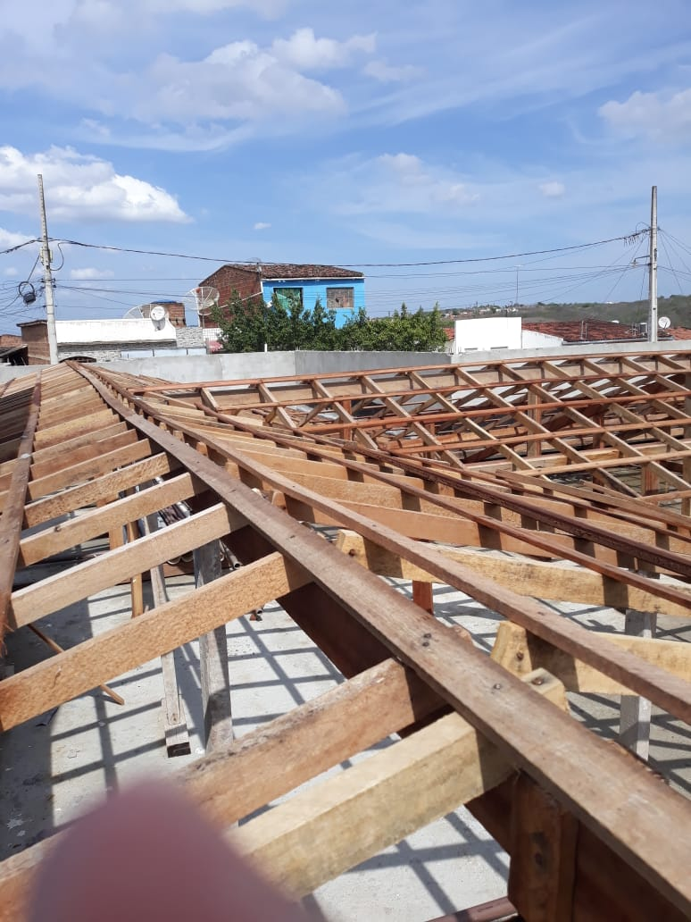 | 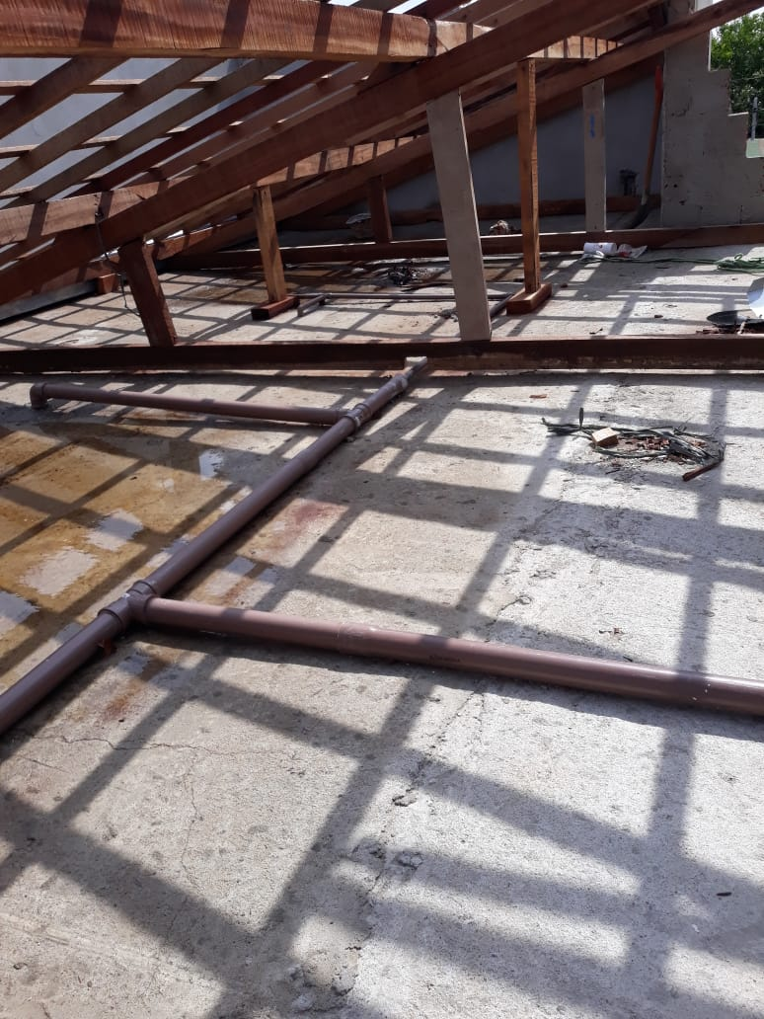

FOTO 01 - Execução da Trama de Madeira | FOTO 02 Execução da Trama de Madeira e Inst. Hidráulica
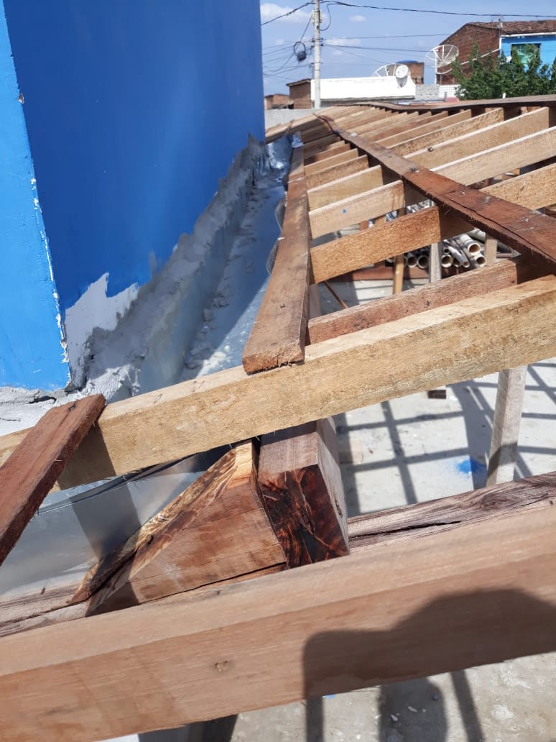 | 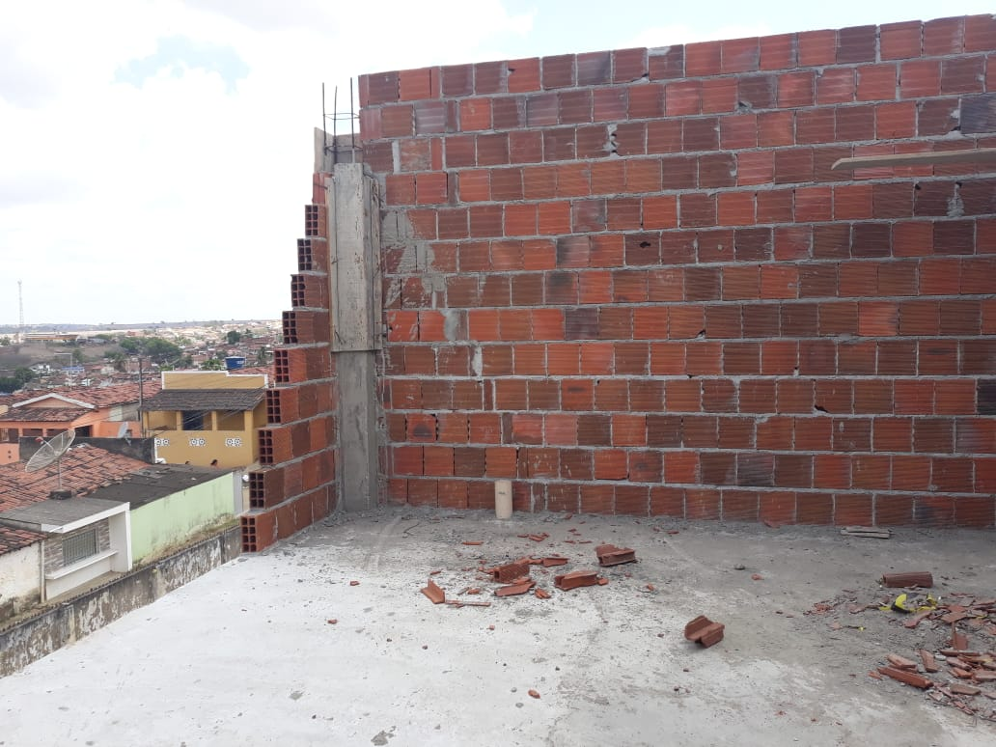

FOTO 03 Execução da Calha | FOTO 04 Execução de Alvenaria na Caixa D'água
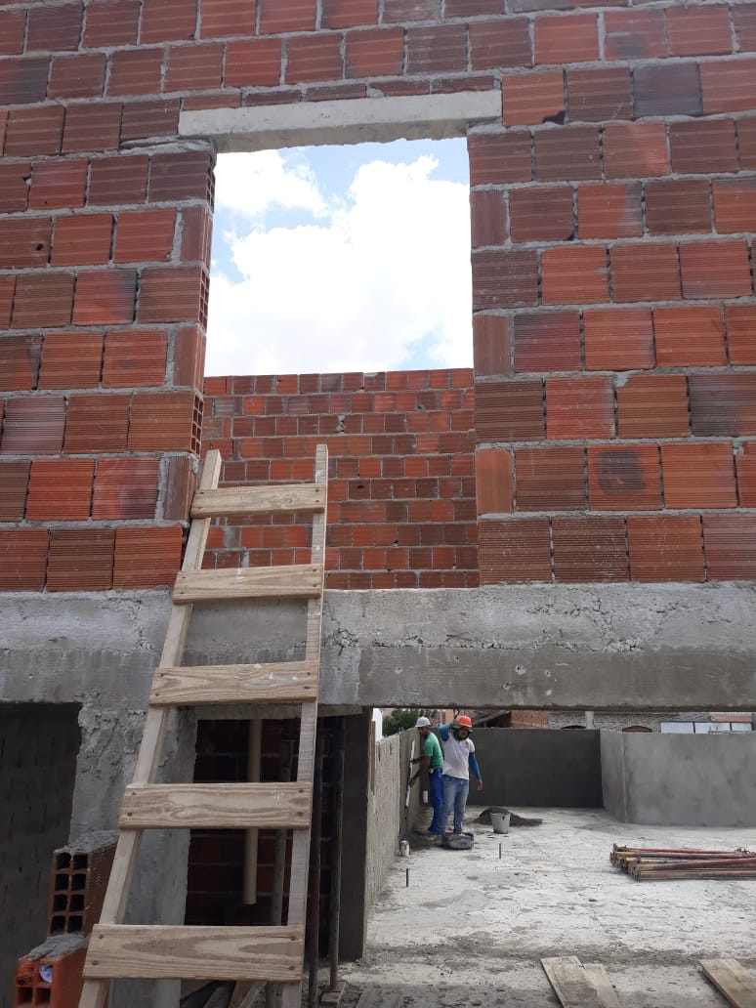 | 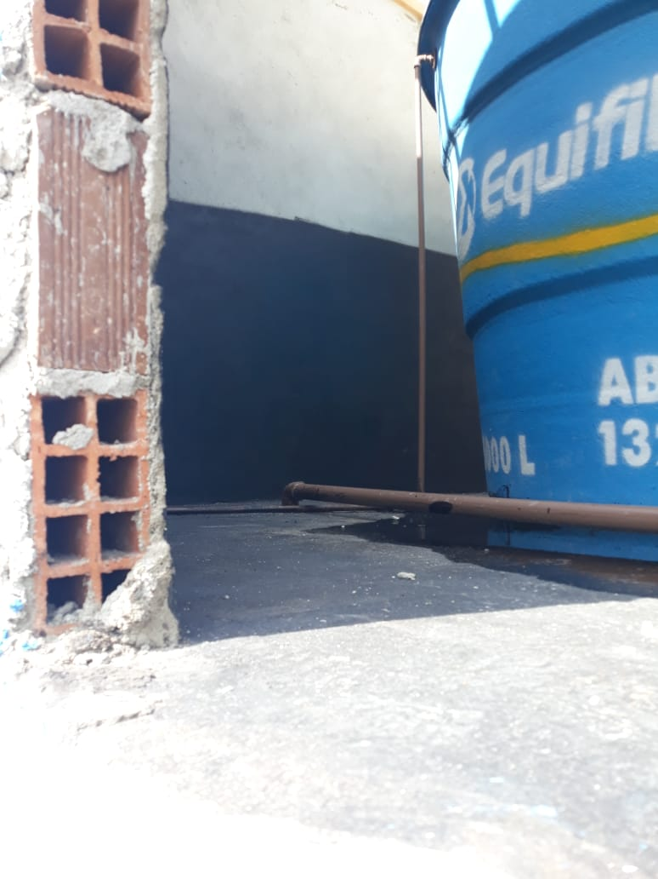

FOTO 05 Execução de Alvenaria na Caixa D'água | FOTO 06 Posicionando a Caixa D'água
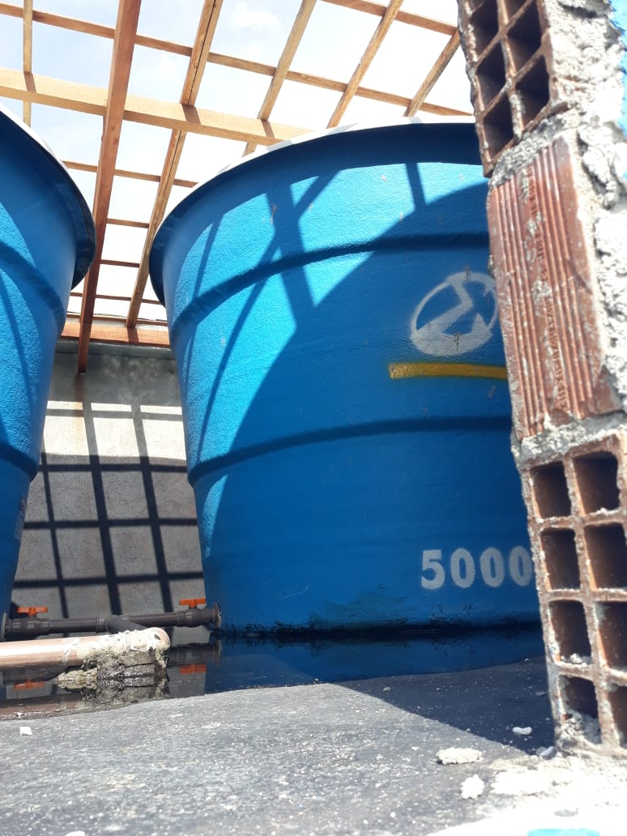 | 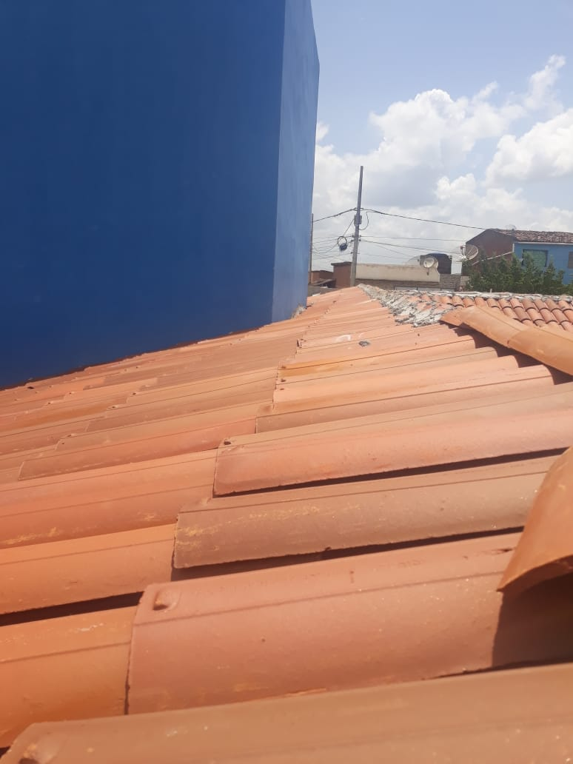

FOTO 07 Posicionando a Caixa D'água | FOTO 08 Execução da Cobertar em Telhas Cerâmicas
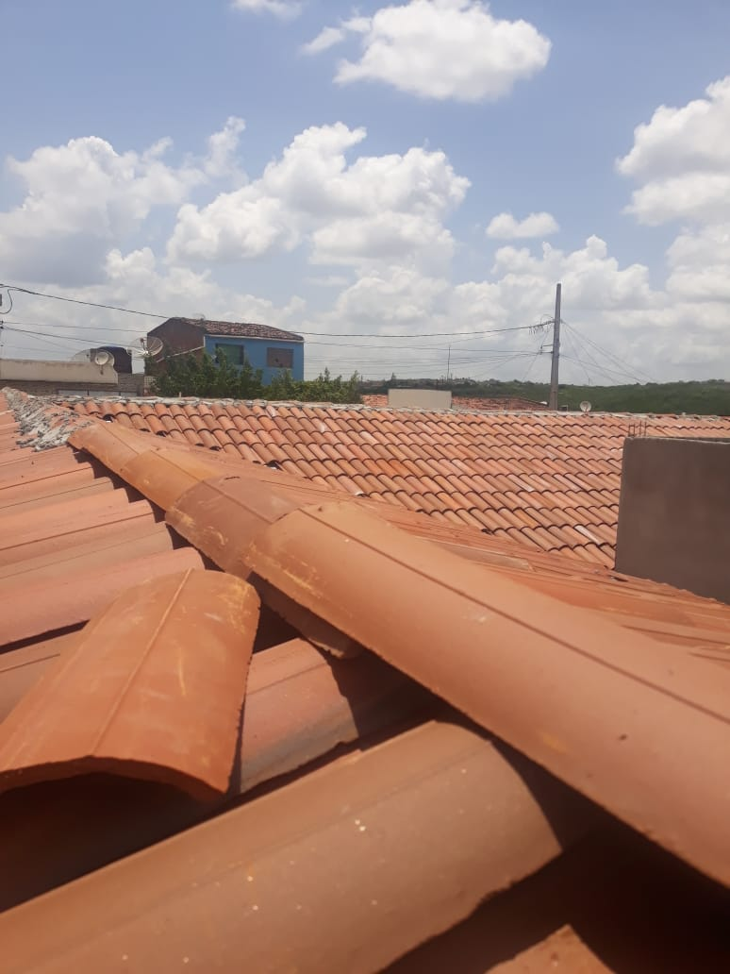 | 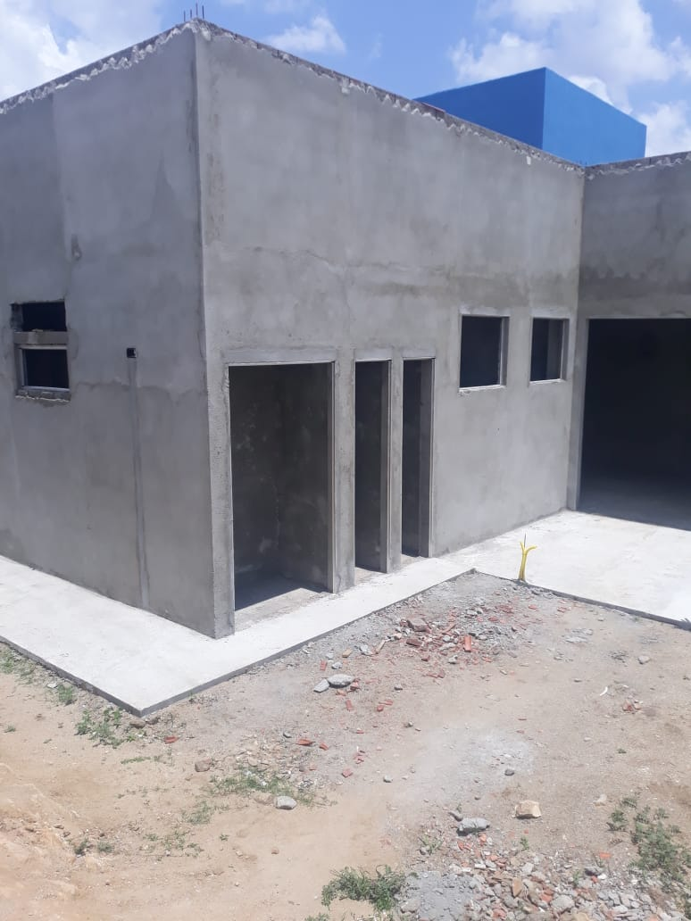

FOTO 09 Execução de cocretagem de Laje | FOTO 10 Execução de massa única e calçada
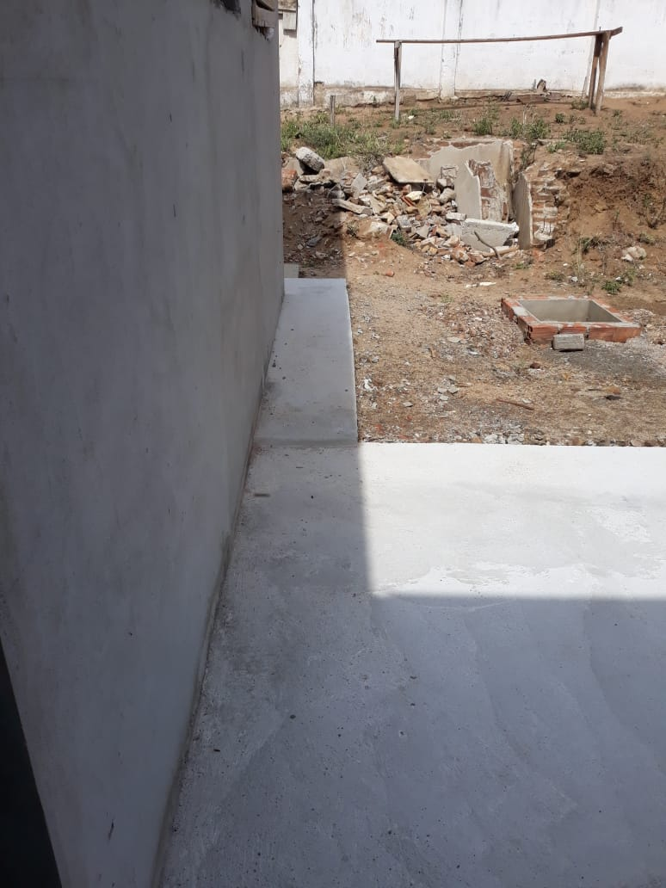 | 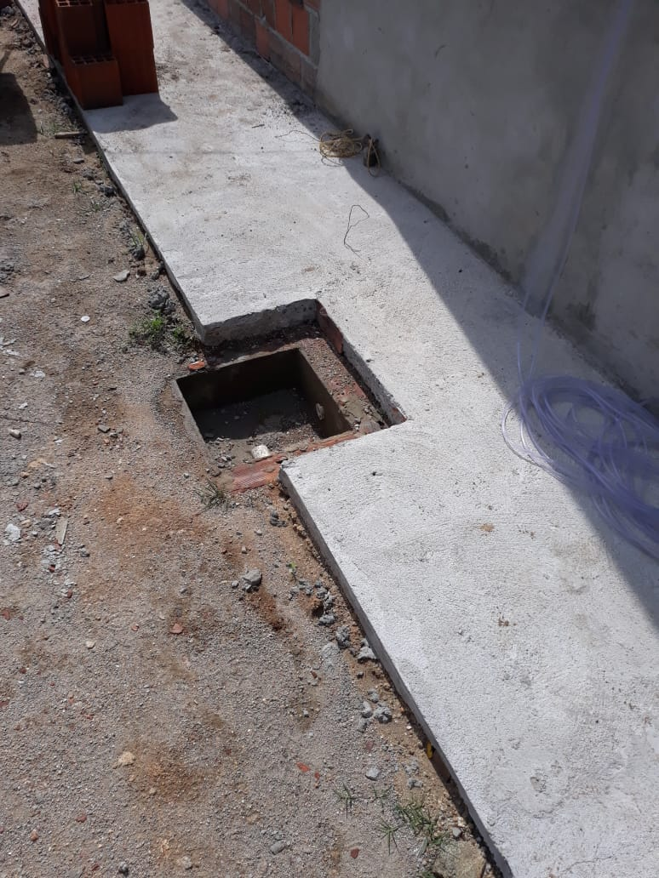

FOTO 11 Execução de massa única e calçada | FOTO 12 Execução de calçada
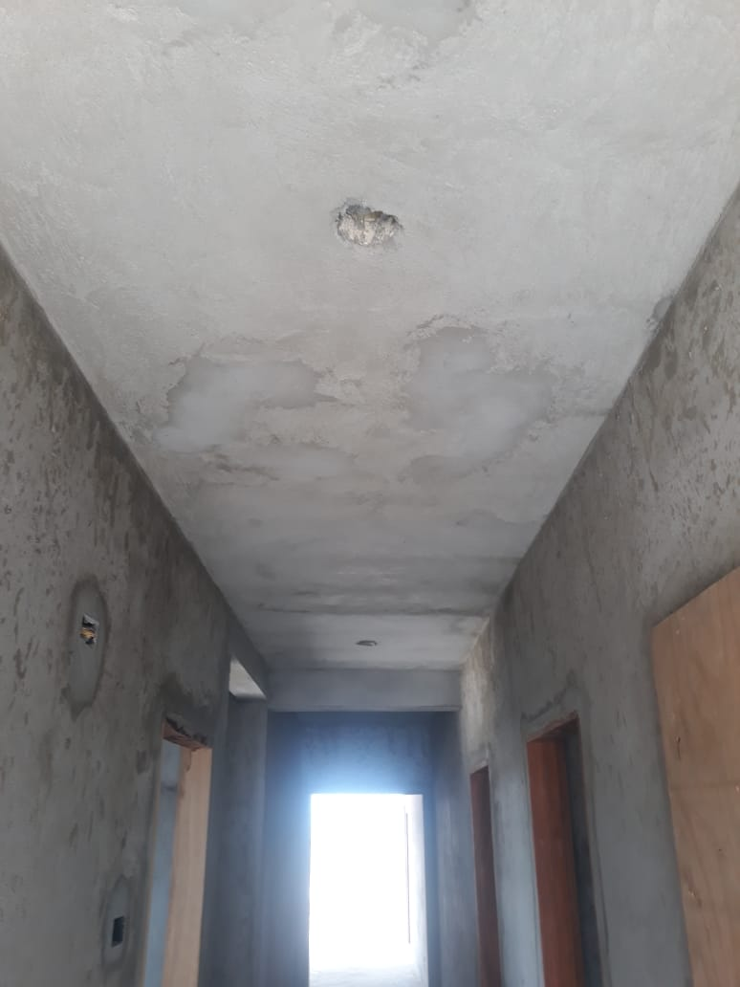 | 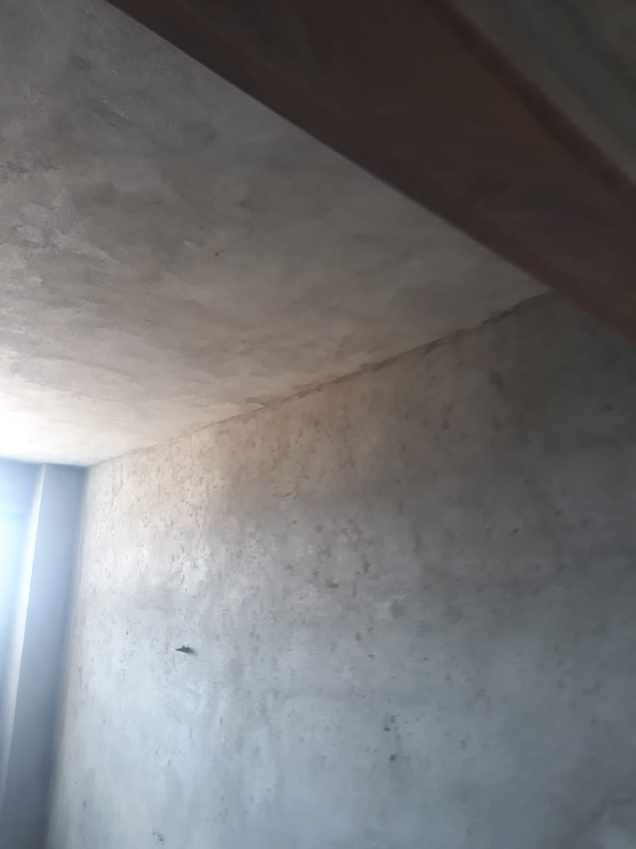

FOTO 13 Execução de Massa Única no Teto | FOTO 14 Execução de Massa Única no Teto
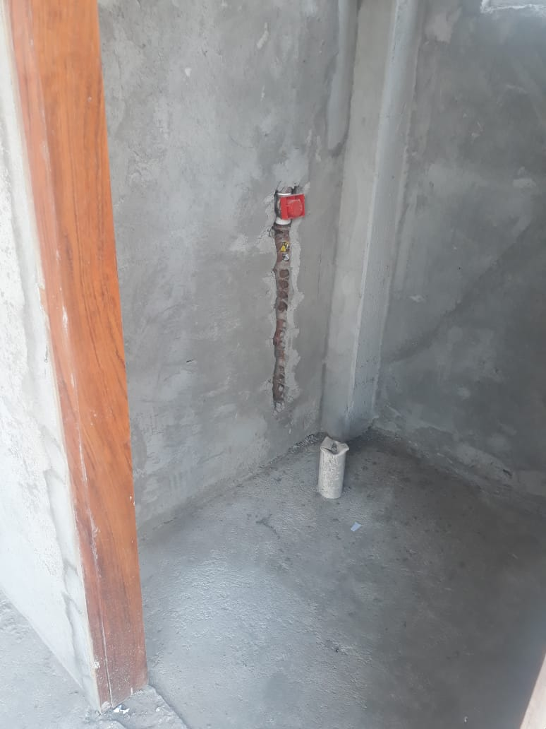 | 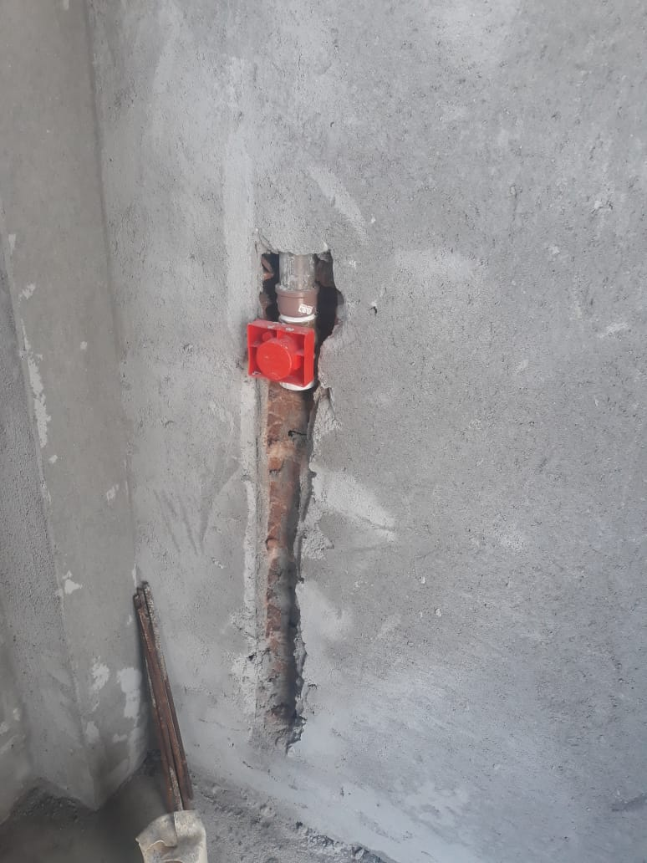

FOTO 15 Execução de pontos de hidráulicos | FOTO 16 Execução de pontos de hidráulicos

